3月
工资表
 |  |  |  |  |  |  |  |  |  | 工资表
所属月份：3月 |  |  |  |  |  |  | 发放日期： | 3月8日 | 金额单位： 元
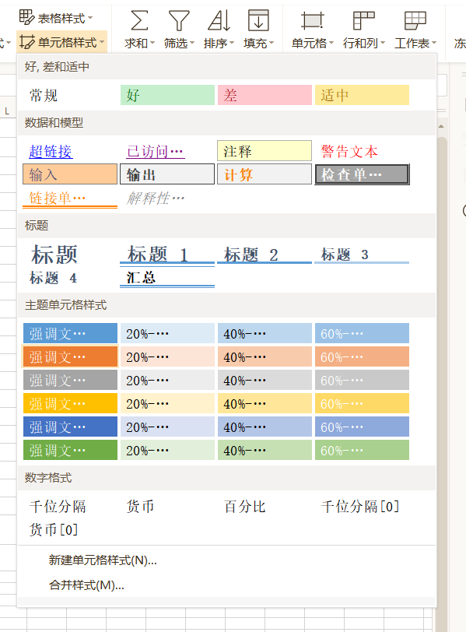
序号 | 姓 名 | 职 位 | 实出勤天数 | 基本工资 | 奖 金 | 应扣款项 | 实发金额 | 签 字 | 备注 | 所属月份：3月 |  |  |  |  |  |  | 发放日期： | 3月8日 | 金额单位： 元
1 | 王满 | 文员 | 20 | 2,000.00 | 1,000.00 | G:/8月视频/智能工具箱/格式/格式.docx | 3,020.00 |  | 21.33 | 序号 | 姓 名 | 职 位 | 实出勤天数 | 基本工资 | 奖 金 | 应扣款项 | 实发金额 | 签 字 | 备注
2 | 张欣妍 | 文员 | 20 | 2,000.00 | 1,000.00 | - | 3,020.00 |  | abc34567.，。，；。 | 1 | 王满 | 文员 | 20 | 2,000.00 | 1,000.00 | - | 3,020.00
3 | 王锐 | 文员 | 20 | 2,000.00 | 1,000.00 | - | 3,020.00 |  | 856.32 | 2 | 张欣妍 | 文员 | 20 | 2,000.00 | 1,000.00 | - | 3,020.00
4 | 王鸿轩 | 财务 | 20 | 4,000.00 | 3,000.00 | - | 7,020.00 |  | a2a2x2+(a2b2+a2b2)x+b2b2 | 3 | 王锐 | 文员 | 20 | 2,000.00 | 1,000.00 | - | 3,020.00
5 | 王涵润 | 财务 | 20 | 4,000.00 | 3,000.00 | - | 7,020.00 |  | AVERAGE(11,22,3) | 4 | 王鸿轩 | 财务 | 20 | 4,000.00 | 3,000.00 | - | 7,020.00
6 | 关兴 | 后勤 | 20 | 1,800.00 | 1,000.00 | - | SUM(D10:G10) |  |  | 5 | 王涵润 | 财务 | 20 | 4,000.00 | 3,000.00 | - | 7,020.00
7 | 李艺博 | 技术总监 | 20 | 4,500.00 | 1,000.00 | - | 5,520.00 |  |  | 6 | 关兴 | 后勤 | 20 | 1,800.00 | 1,000.00 | - | 2,820.00
8 | 王涵涵 | 技术人员 | 20 | 4,500.00 | 1,000.00 | - | 5,520.00 |  |  | 7 | 李艺博 | 技术总监 | 20 | 4,500.00 | 1,000.00 | - | 5,520.00
9 | 谢子辰 | 技术人员 | 20 | 4,500.00 | 1,000.00 | - | 5,520.00 |  |  | 8 | 王涵涵 | 技术人员 | 20 | 4,500.00 | 1,000.00 | - | 5,520.00
10 | 张钧涵 | 技术人员 | 20 | 4,500.00 | 1,000.00 | - | 5,520.00 |  |  | 9 | 谢子辰 | 技术人员 | 20 | 4,500.00 | 1,000.00 | - | 5,520.00
11 | 张兴飞 | 运营 | 20 | 3,500.00 | 1,000.00 | - | 4,520.00 |  |  | 10 | 张钧涵 | 技术人员 | 20 | 4,500.00 | 1,000.00 | - | 5,520.00
12 | 王淳曦 | 运营 | 20 | 3,501.00 | 1,000.00 | - | 4,521.00 |  |  | 11 | 张兴飞 | 运营 | 20 | 3,500.00 | 1,000.00 | - | 4,520.00
13 | 张萍 | 安全主管 | 20 | 4,500.00 | 1,000.00 | - | 5,520.00 |  |  | 12 | 王淳曦 | 运营 | 20 | 3,501.00 | 1,000.00 | - | 4,521.00
14 | 王芊语 | 安全主管 | 20 | 4,500.00 | 1,000.00 | - | 5,520.00 |  |  | 13 | 张萍 | 安全主管 | 20 | 4,500.00 | 1,000.00 | - | 5,520.00
15 | 张晓萍 | 安全主管 | 20 | 4,500.00 | 1,000.00 | - | 5,520.00 |  |  | 14 | 王芊语 | 安全主管 | 20 | 4,500.00 | 1,000.00 | - | 5,520.00
16 | 王雨微 | 产品研发 | 20 | 5,000.00 | 4,000.00 | - | 9,020.00 |  |  | 15 | 张晓萍 | 安全主管 | 20 | 4,500.00 | 1,000.00 | - | 5,520.00
17 | 王乐怡 | 产品研发 | 20 | 5,001.00 | 4,000.00 | - | 9,021.00 |  |  | 16 | 王雨微 | 产品研发 | 20 | 5,000.00 | 4,000.00 | - | 9,020.00
18 | 李晓萍 | 产品研发 | 20 | 5,002.00 | 4,000.00 | - | 9,022.00 |  |  | 17 | 王乐怡 | 产品研发 | 20 | 5,001.00 | 4,000.00 | - | 9,021.00
合 计 |  |  |  | 69,304.00 | 31,000.00 |  | 97,844.00 |  |  | 18 | 李晓萍 | 产品研发 | 20 | 5,002.00 | 4,000.00 | - | 9,022.00
 |  |  | 主管领导： |  |  |  |  | 制表人： |  | 合 计 |  |  |  | 69,304.00 | 31,000.00 |  | 100,664.00
 |  |  |  |  |  |  |  |  |  |  |  |  | 主管领导： |  |  |  |  | 制表人：

